Colofon
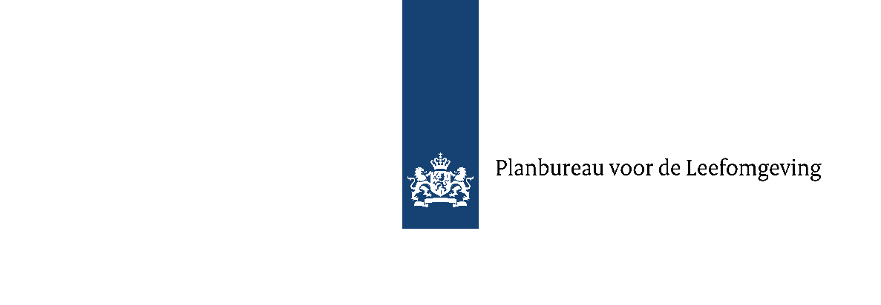

Marktconsultatieformulier
SDE++ 2025
Auteur | PBL
Datum | 1-Mar-24
Versie Eindadvies | SDE++ 2024
Versie Wijzigingsnotitie | SDE++ 2025
Website | Publicaties SDE++ | Planbureau voor de Leefomgeving (pbl.nl)
Contactinformatie | sde@pbl.nl

Belanghebbenden worden uitgenodigd om een reactie te geven op de notities en eindadviezen door dit consultatieformulier in te vullen per tabblad en als Excel-bestand te retourneren aan: sde@pbl.nl. Gelieve hierbij uw {organisatie naam} te vermelden in de bestandsnaam . Voor elk thema-categorie dient een aparte regel ingevuld te worden in het tabblad Organisatie. Om de reacties mee te kunnen wegen in het eindadvies dienen deze waar mogelijk van onderbouwing in de vorm van verifieerbare informatie (contracten, offertes, business cases) te worden voorzien. Deze informatie kan als aparte, genummerde bijlage(n) meegezonden worden. PBL zal de ontvangen informatie vertrouwelijk behandelen. Een samenvatting van uw inbreng en de reactie van het projectteam op uw inbreng wordt opgenomen in een openbaar, geanonimiseerd consultatiedocument, tenzij dit herleidbaar is naar uw organisatie. PBL zal op grond van de binnengekomen reacties kunnen verzoeken om een nader verduidelijkend gesprek. De marktconsultatieperiode sluit op vrijdag 12 april 2024. Na deze periode zullen reacties niet meer behandeld worden. Mocht een aanvullend gesprek door het PBL gewenst worden, dan zal dit tussen 6 mei en 31 mei 2024 worden gehouden.

